基本语法
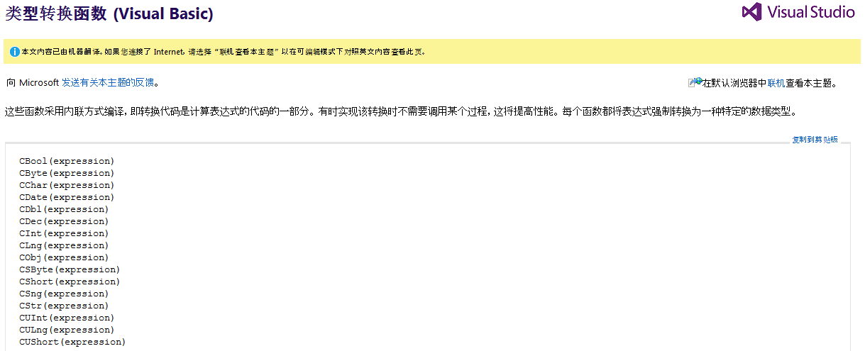
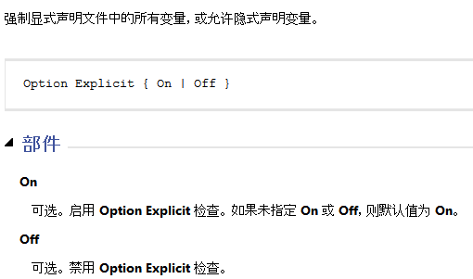
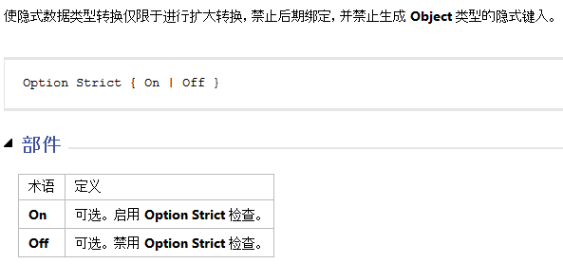
Option Infer Off + Option Strict On时，所有隐式声明的变量都会有编译错误
设为On，最讨厌的事就是，使用LinQ时，你必须明确知道要返回的是什么类型。
dim private public redim

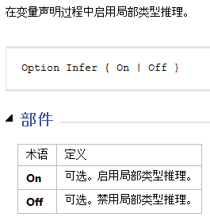
 |  |  |  |  |  |  | .method public static void Main() cil managed
 |  |  |  |  |  |  | {
 |  |  |  |  |  | Option Infer Off | .entrypoint
 |  |  |  |  |  |  | .custom instance void [mscorlib]System.STAThreadAttribute::.ctor() = ( 01 00 00 00 )
 |  |  |  |  |  | Module Module1 | // コード サイズ 16 (0x10)
 |  |  |  |  |  | Sub Main() | .maxstack 1
一定使用On，否则声明的变量都是Object类型的！！
值类型还会装箱和拆箱。
 |  |  |  |  |  | Dim s1 = 1 | .locals init ([0] object s1,
 |  |  |  |  |  | Dim s2 = "a" | [1] object s2)
 |  |  |  |  |  | End Sub | IL_0000: nop
 |  |  |  |  |  | End Module | IL_0001: ldc.i4.1
 |  |  |  |  |  |  | IL_0002: box [mscorlib]System.Int32
 |  |  |  |  |  |  | IL_0007: stloc.0
 |  |  |  |  |  |  | IL_0008: ldstr "a"
 |  |  |  |  |  |  | IL_000d: stloc.1
 |  |  |  |  |  |  | IL_000e: nop
 |  |  |  |  |  |  | IL_000f: ret
 |  |  |  |  |  |  | } // end of method Module1::Main

如果是Text，比较时不区分大小写！！

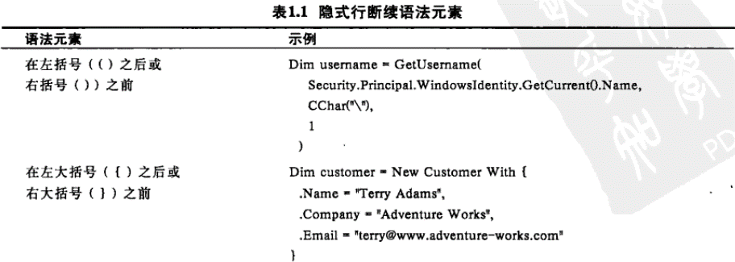

·一行代表一条语句

 |  |  | Sub Main()
 |  |  | Dim s1 As Object = 1 'aaaaaaa
 |  |  | Dim s2 As Object = 1 REM aaaaaaa
 |  |  | '111111111
 |  |  | REM xxxxxxxxxx
 |  |  | End Sub

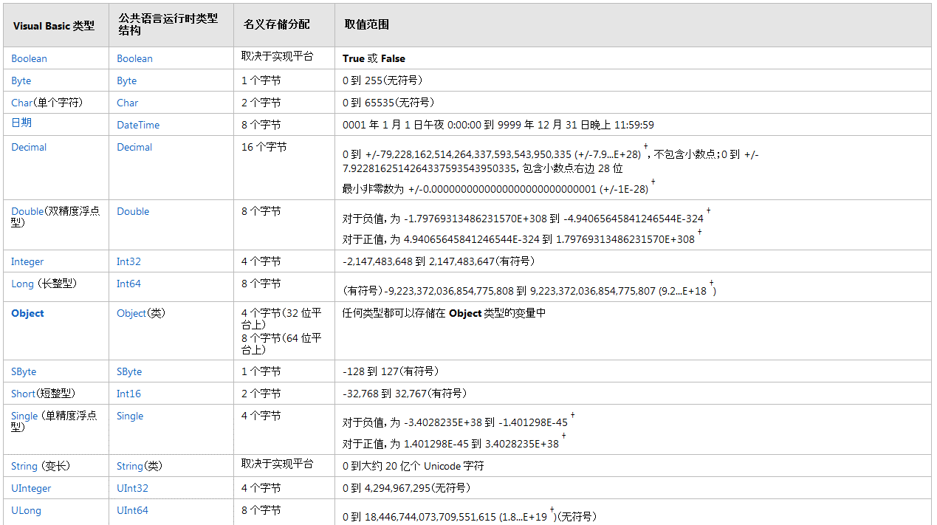

它们作为二进位分式存储。这就意味着，对于任何非二进位分式（形式为 k / 2 ^ n(其中 k 和 n 均为整数）的数量，浮点数无法保存它们的精确表示形式。例如，0.5 (= 1/2) 和 0.3125 (= 5/16) 可保存为精确的值，而 0.2 (= 1/5) 和 0.3 (= 3/10) 只能是近似值。
var oneThird = 2.1d / 1.4d; //实际值：1.5
var a = 1.5d;
// 业务上应该是想输出True，实际上输出False
Console.WriteLine(oneThird == a);

 |  | Decimal&Double详解

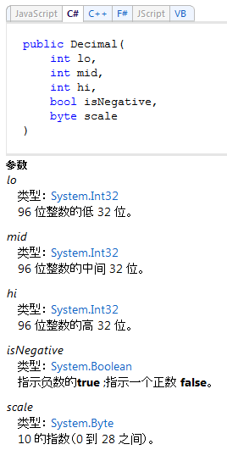
 |  |  |  | static void Main()
 |  |  |  | {
 |  |  |  | double d = 3.14159D;
 |  |  |  | decimal m = 3.14159M;
 |  |  |  | }

 |  |  |  |  | .method private hidebysig static void Main() cil managed
 |  |  |  |  | {
 |  |  |  |  | .entrypoint
 |  |  |  |  | // コード サイズ 27 (0x1b)
 |  |  |  |  | .maxstack 5
 |  |  |  |  | .locals init ([0] float64 d,
 |  |  |  |  | [1] valuetype [mscorlib]System.Decimal m)
 |  |  |  |  | IL_0000: nop
 |  |  |  |  | IL_0001: ldc.r8 3.1415899999999999
0x4cb2f = 314159
 |  |  |  |  | IL_000a: stloc.0
 |  |  |  |  | IL_000b: ldc.i4 0x4cb2f
 |  |  |  |  | IL_0010: ldc.i4.0
 |  |  |  |  | IL_0011: ldc.i4.0
 |  |  |  |  | IL_0012: ldc.i4.0
 |  |  |  |  | IL_0013: ldc.i4.5
 |  |  |  |  | IL_0014: newobj instance void [mscorlib]System.Decimal::.ctor(int32,
 |  |  |  |  | int32,
 |  |  |  |  | int32,
 |  |  |  |  | bool,
 |  |  |  |  | uint8)
 |  |  |  |  | IL_0019: stloc.1
 |  |  |  |  | IL_001a: ret
 |  |  |  |  | } // end of method Program1::Main

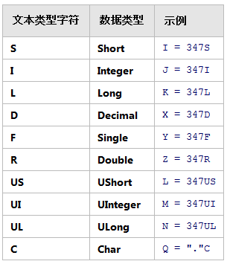

字符变量的赋值方式！！！

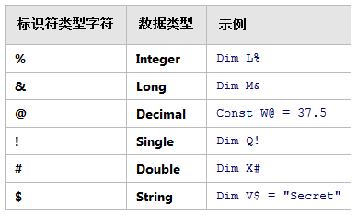

看到了，知道代表什么。
代码不要用，可读性差

变量声明
 |  |  | Dim 变量名 [As 类型][=初始值]

常量
 |  |  | Const 符号常量名 [As 类型] = 表达式

字符串运算符
 |  |  | "12" & 456 = " 12456 "
 |  |  | "12" + 456 = 468

 | 注意： 在变量后使用运算符＆时，变量与＆间应加一个空格

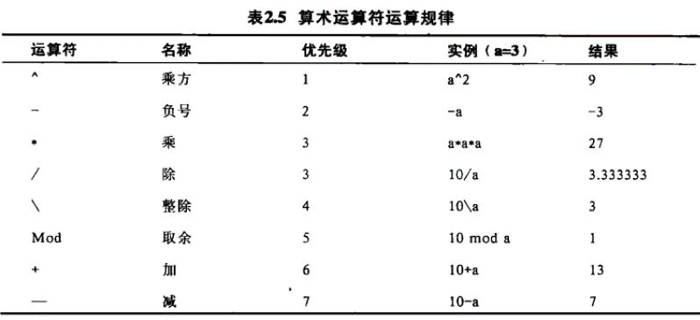

取商。Math. DivRem 方法的返回值

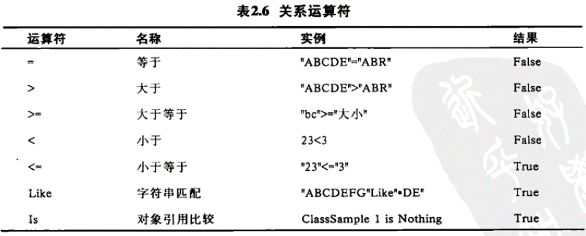

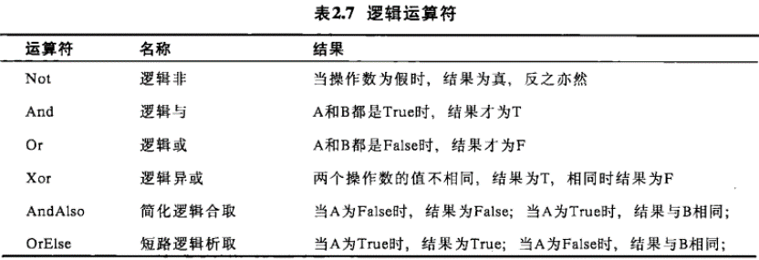

名称空间的使用
 |  | Imports 名称空间

流程控制语句
复合赋值语句
 |  |  | VB.NET没有++/--操作符

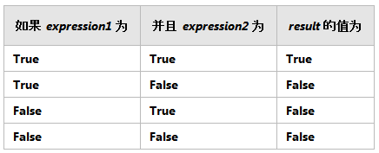
选择结构
 | 1. If…Then语句(单分支结构) |  |  | If x<y Then
 | If <表达式> Then |  |  | t=x
 | 语句块（可以是一句或多句语句） |  |  | x=y
 | End If |  |  | y=t
 | 或 If <表达式> Then <语句> |  |  | End If
 |  |  |  | 或 If x<y Then t=x: x=y: y=t

双分支结构
 | 2. If…Then…Else语句
 | If 表达式 Then
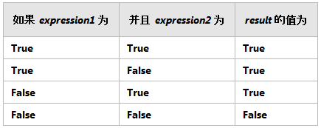
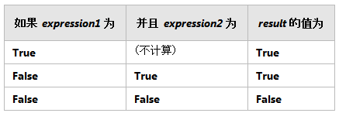
 |  | 语句块1
 | Else
 |  | 语句块2
 | End If
 | 或 If 表达式 Then 语句1 Else 语句2

多分支结构
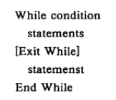
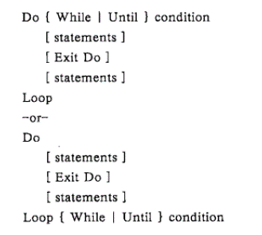
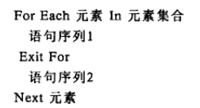
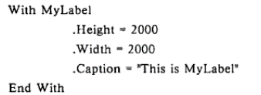
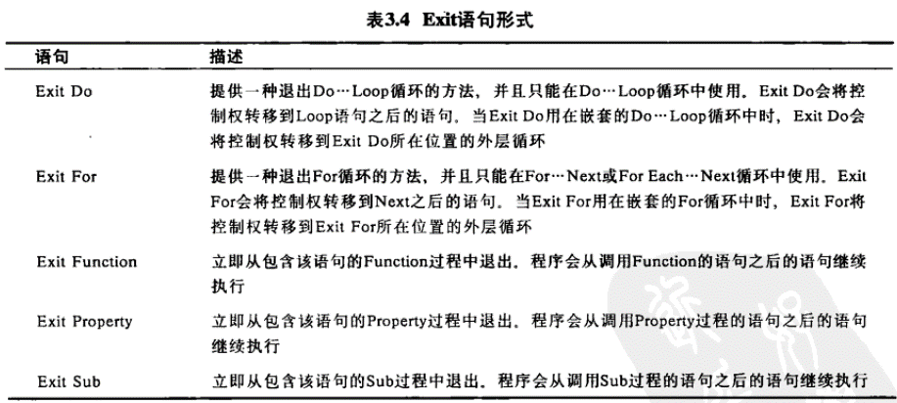
3. If…Then…ElseIf 语句
If 表达式1 Then
语句块1
ElseIf 表达式2 Then
语句块2
…
[Else
语句块 n+1]
End If
If语句的嵌套是指If或Else后面的语句块中又包含If语
If 表达式1 Then
If 表达式2 Then
…
End If
…
End If1
If语句的嵌套
Select Case 变量或表达式
Case 表达式列表1
语句块1
Case 表达式列表2
语句块2
…
[Case Else
语句块n+1]
End Select
Select Case语句
表达式列表与变量或表达式的类型必须相同，是下面4种形式之一 ：
表达式 例: "A"
一组用逗号分隔的枚举值 2,4,6,8
表达式1 To 表达式2 60 To 100
Is 关系运算符表达式 Is < 60
(1) IIf函数
IIf(表达式，表达式为真时的值，表达式为假时的值)
IIf函数是If … Then …Else 结构的简洁表示
条件函数
(2) Choose函数
Choose(整数表达式，选项列表)
根据整数表达式的值i（1~N）,返回选项列表中第i个选项。如果整数表达式的值越出选项范围时，返回Null。
例 根据Nop的值，得到+、-、×、÷中的某运算符：
Op= Choose(Nop，"+"，"-"，"×"，"÷")
例4.8 根据当前日期，显示今日是星期几。
t = Choose(Weekday(Now), “星期日”, “星期一”, “星期二”, “星期三”, “星期四”, “星期五”, “星期六”)
MsgBox("今天是：" & Now & t)
For循环语句
For循环语句用于控制循环次数预知的循环结构。
For 循环变量 ＝初值 To 终值 [Step 步长]
语句块
[Exit For]
语句块
Next [循环变量]
循环变量必须为数值型。
循环次数
初值 ≦ index ≦ 终值 步长可以是小数
形式2：
Do
语句块
[Exit Do
语句块]
Loop

 |  | For number As Double = 2 To 0 Step -0.25
 |  | Console .Write(number.ToString & " ")
 |  | Next

数组
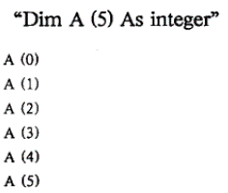

ReDim [Preserve] 数组名 (下标[,下标2…])
Dim 是说明语句，可出现在程序的任何地方，而ReDim 是执行语句，只能出现在过程中
在过程中可多次使用ReDim语句来改变数组的大小，但不能改变维数和类型
可在ReDim 后加Preserve参数（Utils. CopyArray方法）用来保留数组中的数据，若使用Preserve参数后，只能改变最后一维的大小。

结构
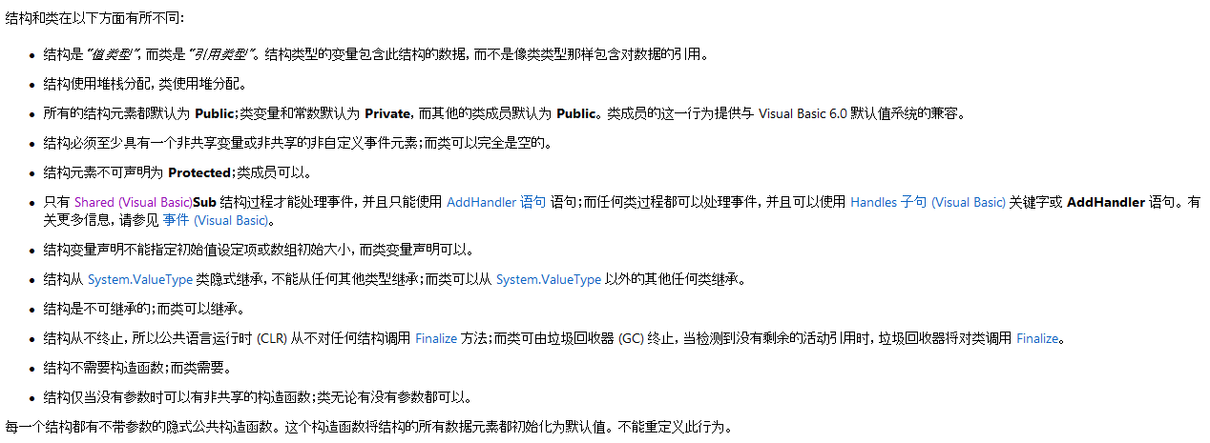
1.结构类型定义：复合值类型：
Structure 结构类型名
成员名声明
End Structure

过程和函数
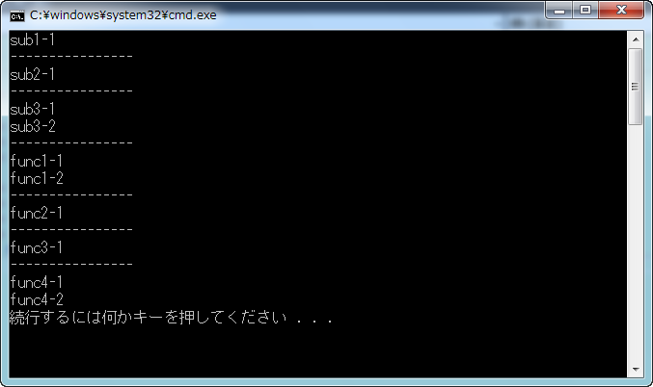

子过程定义的方法同函数过程，形式如下：
Sub 子过程名[(参数列表)]
局部变量或常数定义
语句
[Exit Sub]
语句
End Sub
子过程名、形参同函数过程中对应项的规定，当无形参时不要括号。
在窗体、模块等的代码窗口把插入点放在所有现有过程之外，直接输入函数过程。定义函数过程的形式如下：
[Public |Private] Function函数过程(形参)[As 类型]
变量声明
语句块
Return 表达式 或 函数名=表达式
End Function

Sub Main()
sub1()
Console.WriteLine("----------------")
sub2()
Console.WriteLine("----------------")
sub3()
Console.WriteLine("----------------")
func1()
Console.WriteLine("----------------")
func2()
Console.WriteLine("----------------")
func3()
Console.WriteLine("----------------")
func4()
End Sub

Sub sub1()
Console.WriteLine("sub1-1")
Exit Sub
Console.WriteLine("sub1-2")
End Sub
Sub sub2()
Console.WriteLine("sub2-1")
Return
Console.WriteLine("sub2-2")
End Sub
Sub sub3()
Console.WriteLine("sub3-1")
Console.WriteLine("sub3-2")
End Sub

Function func1() As Integer
Console.WriteLine("func1-1")
func1 = 234
Console.WriteLine("func1-2")
End Function
Function func2() As Integer
Console.WriteLine("func2-1")
Return 234
Console.WriteLine("func2-2")
End Function
Function func3() As Integer
Console.WriteLine("func3-1")
Exit Function
Console.WriteLine("func3-2")
End Function
Function func4() As Integer
Console.WriteLine("func4-1")
Console.WriteLine("func4-2")
End Function

 | Sub Main()
 | Dim a(0) As Integer
 | a(0) = -999
 | sp1(a)
 | Console.WriteLine(a(0))
 | sp2(a)
 | Console.WriteLine(a(0))
 | End Sub
 | Sub sp1(ByVal a() As Integer)
 | ReDim a(0)
 | a(0) = 10000
 | End Sub
 | Sub sp2(ByRef a() As Integer)
 | a = New Integer(0) {}
 | a(0) = 10000
 | End Sub

 | 或

面向对象程序设计基础
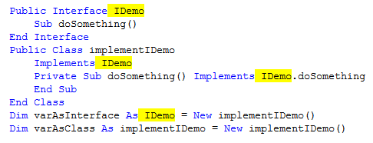
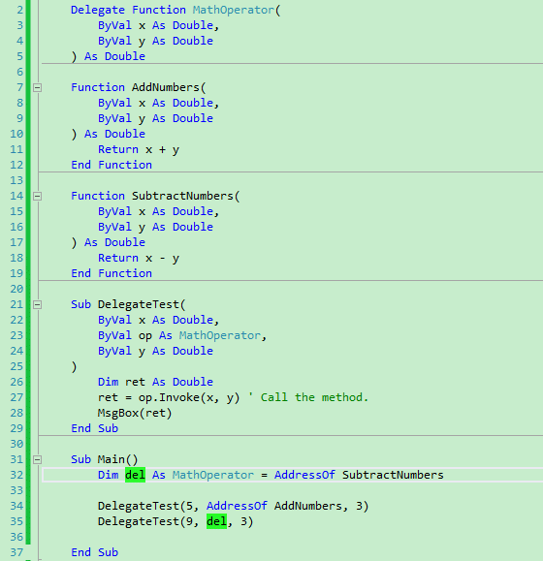
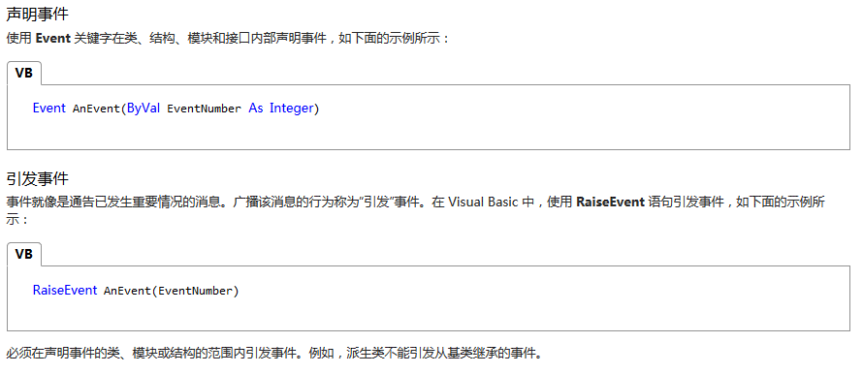
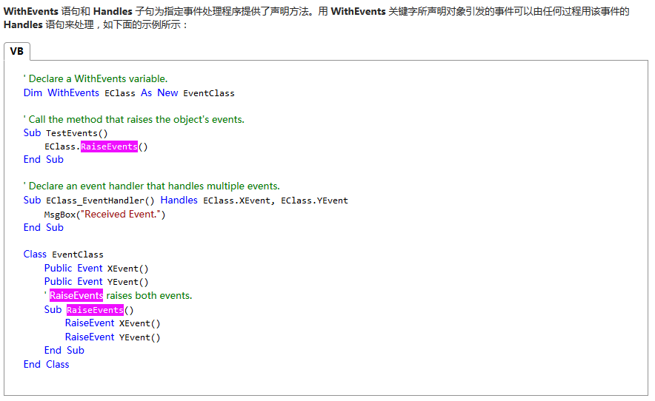
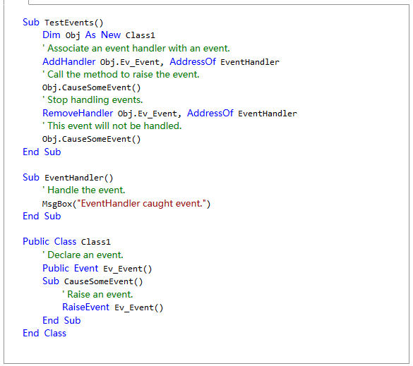
使用Class语句，可以构造新的类，并可在类中定义所需要的数据成员、属性、方法和事件：
Class 类名
数据成员的说明
属性的定义
方法的定义
事件的定义
End Class
例8.1 定义一个表示学生的类Student，并编写一个应用该类的程序。

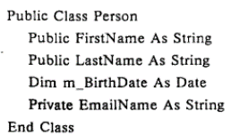

Private age As String
Public Property Age() As String
Get
Return age
End Get
Set(ByVal value As String)
age = value
End Set
End Property

如果不使用这两个关键字，而是只有Get、Set，会有编译错误

Public Property Age As Long = 123
Public Property name As String

 | Private a As String | Class DefaultTest
 | Default Public Property b(ByVal x As Integer) As String | Private a As String
 | Get | Default Public Property b(ByVal x As Integer) As String
 | Return a | Get
 | End Get | Return a
 | Set(ByVal value As String) | End Get
 | a = value | Set(ByVal value As String)
 | End Set | a = value
 | End Property | End Set
 |  | End Property
 |  | End Class

 |  | Sub Main()
 |  | Dim a As New DefaultTest
 |  | a(2) = "234"
 |  | End Sub

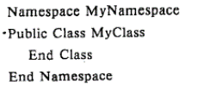

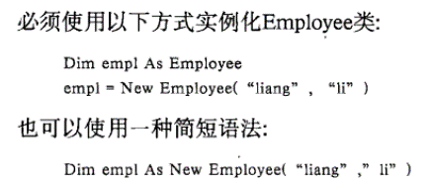

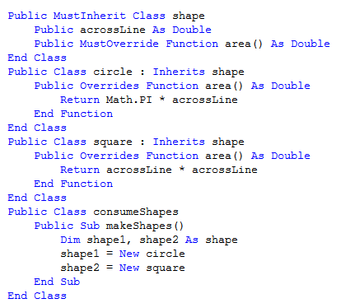

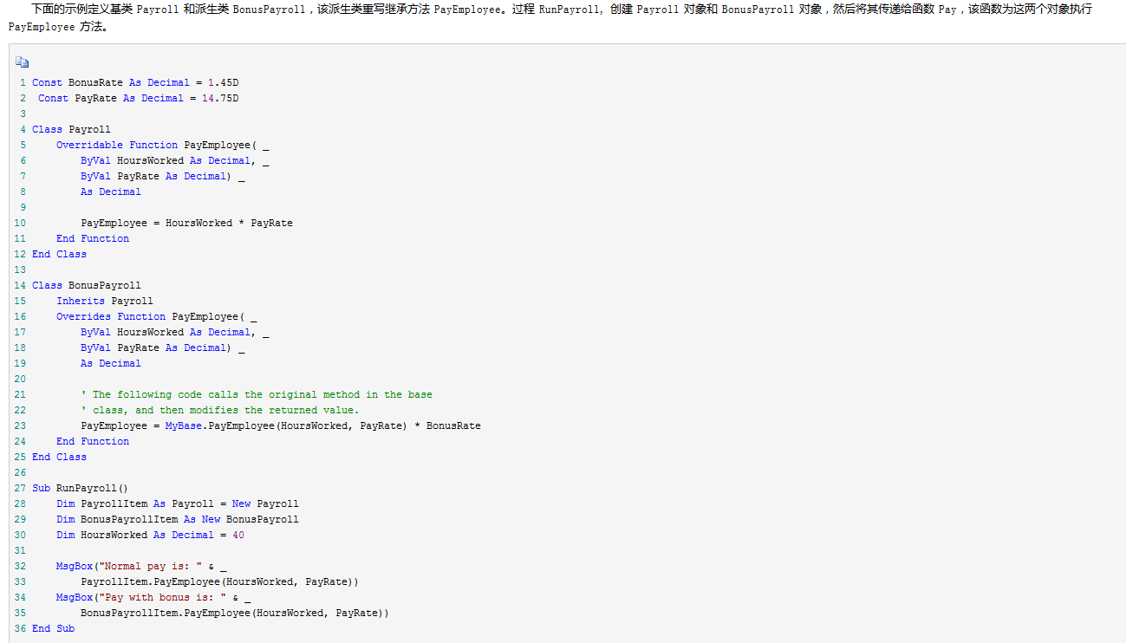

Me、My、MyBase 和 MyClass

第一次接触 Visual Basic 中的 Me、My、MyBase 和 MyClass 时，这些概念表面上的相似可能会产生混淆。本页描述了上述每个实体，以帮助您区分它们。
MyBase: 当重写派生类中的方法时，可以使用MyBase关键字调用基类中的方法。假如正在设计一个重写从基类继承的方法的派生类。重写的方法可以调用基类中的该方法，并修改返回值。
MyClass： 使您得以调用在类中实现的Overridable方法，并确保调用用此类中该方法的实现，而不是调用派生类中重写的方法。该方法在基类中定义但没有在派生类中提供该方法的实现，这种引用的意义与MyBase. Method 相同
Me: 关键字的行为与引用类的当前实例的对象变量类似。一个类可以有多个实例，me 提供了一种方法，用来引用代码正在执行的该类的特定实例。

lambda表达式
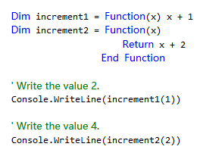
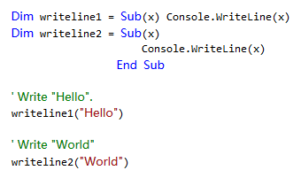

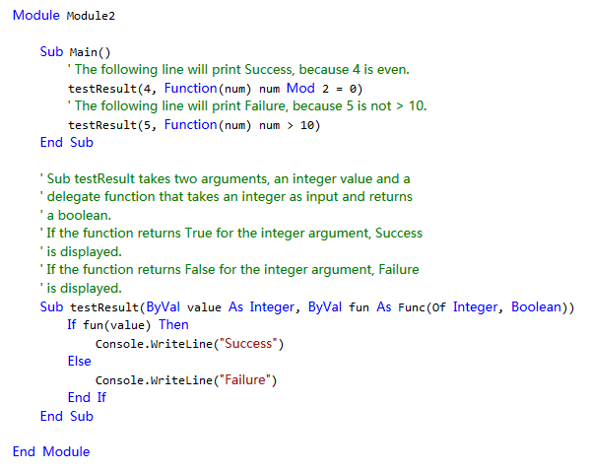

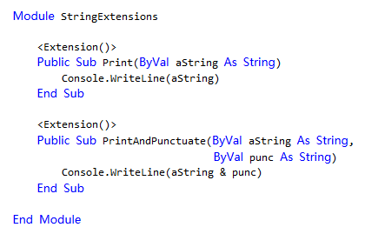

泛型
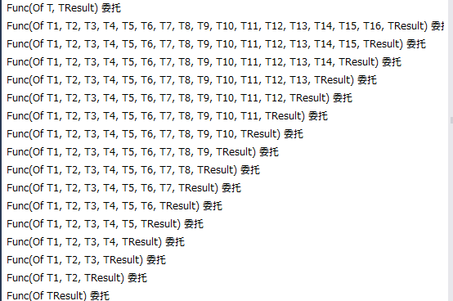
 | Public Class Dictionary(Of entryType, keyType As IComparable)

 | End Class

Dim d As New Dictionary(Of String, Integer)

 | Function f(Of T)(ByVal tx As T) As Integer
 | f = 2
 | End Function

关键字
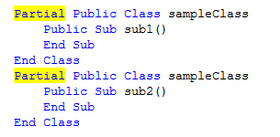
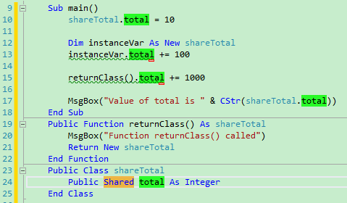
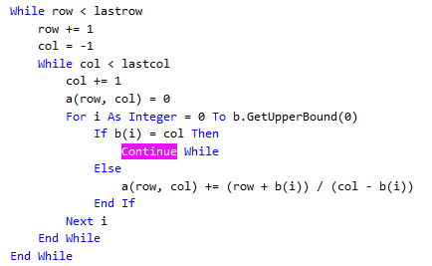

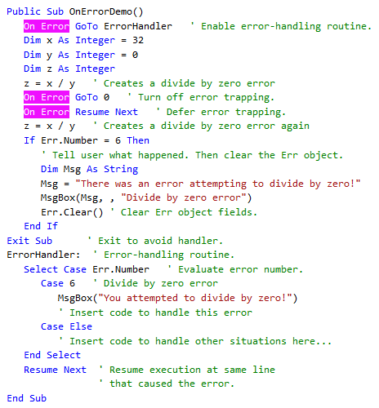
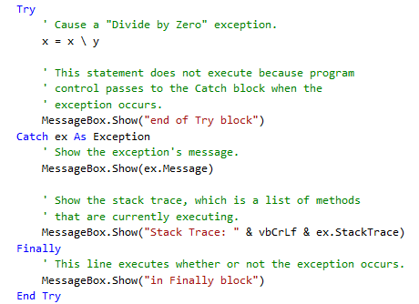

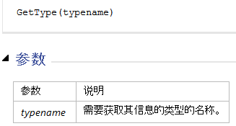

Nothing

Module
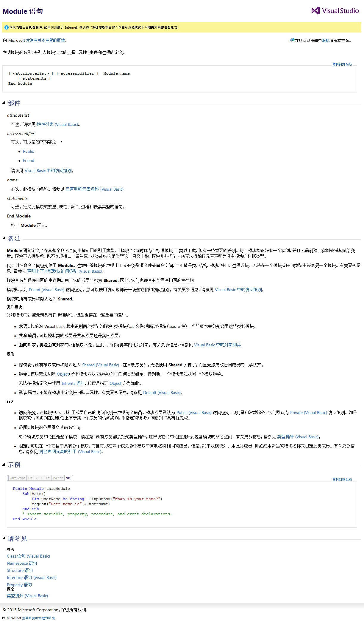

vbcr vbCrLf vbLf都是Constants 模块的

